Quản lý MT năm
QUẢN LÝ HẠNG MỤC COSTDOWN PHÒNG CƠ KHÍ |  |  |  |  |  |  | Ngày báo cáo:
 |  |  |  |  |  |  | Đơn vị tính: ( TriệuVND)
Tháng | MT/TT | 1.Nội tác linh kiện tồn kho | 2.Nội tác linh kiện khuôn thành hình | 3.Nội tác linh kiện khuôn dập | MT từng tháng | TT từng tháng | MT Lũy Kế | TT Lũy Kế |  |  | T1 | T2 | T3 | T4 | T5 | T6 | T7 | T8 | T9 | T10 | T11 | T12
T1 | Mục tiêu | 69 | 64 | 57 | 190 |  | 190.22 | 252.0 |  | MT đơn tháng | 190 | 133 | 324 | 327 | 326 | 313 | 312 | 308 | 320 | 288 | 276 | 249 | MỤC TIÊU -THỰC TÍCH THÁNG 4/2026(triệu VND)
T1 | Thực tích | 39.9 | 53 | 159 | 252 | 252.0 | 190.2 | 252.0 | 132% | MT Lũy kế | 190 | 323 | 647 | 974 | 1,299 | 1,612 | 1,924 | 2,232 | 2,552 | 2,840 | 3,115 | 3,364 | Các hạng mục costdown năm 2026 | 1.Nội tác linh kiện tồn kho | 2.Nội tác linh kiện khuôn thành hình | 3.Nội tác linh kiện khuôn dập
T2 | Mục tiêu | 28 | 72 | 33 | 133 |  | 323.11 | 325.4 |  |  |  |  |  |  |  |  |  |  |  |  |  |  | Mục tiêu | 148 | 70 | 109
T2 | Thực tích | - | 62.3 | 11.2 |  | 73.4 | 323.1 | 325.4 | 101% |  |  |  |  |  |  |  |  |  |  |  |  |  | Thực tích | 0.0 | 0.0 | 0.0
T3 | Mục tiêu | 133 | 99 | 92 | 324 |  | 647 | 666.5
T3 | Thực tích | 23.1 | 255 | 63 |  | 341.0 | 647 | 666.5 | 103%
T4 | Mục tiêu | 148 | 70 | 109 | 327 |  | 974 | 666.5
T4 | Thực tích | - | - | - |  | - | 974 | 666.5 | 68%
MỤC TIÊU - THỰC TÍCH THÁNG 3/2026
T5 | Mục tiêu | 138 | 70 | 118 | 326 |  | 1,299 | 666.5
T5 | Thực tích | - | - | - |  | - | 1,299 | 666.5 | 51%
T6 | Mục tiêu | 126 | 90 | 97 | 313 |  | 1,612 | 666.5
T6 | Thực tích | - | - | - |  | - | 1,612 | 666.5 | 41%
T7 | Mục tiêu | 129 | 87 | 95 | 312 |  | 1,924 | 666.5
T7 | Thực tích | - | - | - |  | - | 1,924 | 666.5 | 35%
T8 | Mục tiêu | 132 | 67 | 109 | 308 |  | 2,232 | 666.5
T8 | Thực tích | - | - | - |  | - | 2,232 | 666.5 | 30%
T9 | Mục tiêu | 128 | 83 | 109 | 320 |  | 2,552 | 666.5
T9 | Thực tích | - | - | - |  | - | 2,552 | 666.5 | 26%
T10 | Mục tiêu | 98 | 58 | 132 | 288 |  | 2,840 | 666.5
T10 | Thực tích | - | - | - |  | - | 2,840 | 666.5 | 23%
T11 | Mục tiêu | 97 | 85 | 93 | 276 |  | 3,115 | 666.5
T11 | Thực tích | - | - | - |  | - | 3,115 | 666.5 | 21%
T12 | Mục tiêu | 100 | 81 | 68 | 249 |  | 3,364 | 666.5
T12 | Thực tích | - | - | - |  | - | 3,364 | 666.5 | 20%
Tổng |  | 1,327 | 926 | 1,111 |  |  | 3,364
 |  | 63.03 | 369.55 | 233.89 |  |  | 666.47

MỤC TIÊU - THỰC TÍCH NỘI TÁC 2026
Đơn tháng
(triệu VND)
Lũy kế
(triệu VND)

So sánh MT 2025
SO SÁNH MỤC TIÊU 2026 VỚI THỰC TÍCH 2025
 | 1.Nội tác linh kiện tồn kho |  |  | 2.Nội tác LK khuôn thành hình |  |  | 3.Nội tác LK khuôn dập |  |  | Tổng số Sno | Tổng số pcs | Tổng số tiền (TRIỆU VND)
Hạng mục nội tác | Số Sno | Số Pcs | Số tiền(triệu Vnd) | Số Sno | Số Pcs | Số tiền(triệu Vnd) | Số Sno | Số Pcs | Số tiền(triệu Vnd)
Thực tích 2025 | 102 | 156 | 884 | 27 | 108 | 940 | 88 | 179 | 1,246 | 217 | 443 | 3,069.9
Mục tiêu 2026 | 98 | 230 | 1,327 | 27 | 54 | 926 | 88 | 126 | 1,111 | 213 | 410 | 3,364
So sánh | -4% | 47% | 50% | 0% | -50% | -1% | 0% | -30% | -11% | -2% | -7% | 10%

Bối cảnh:Năm 2026 tập trung nội tác những linh kiện giá thành cao (trước giờ chưa gia công được ) tòn kho linh kiên khuôn thành hình, khuôn dập...

Gía gia công CK hiện tại
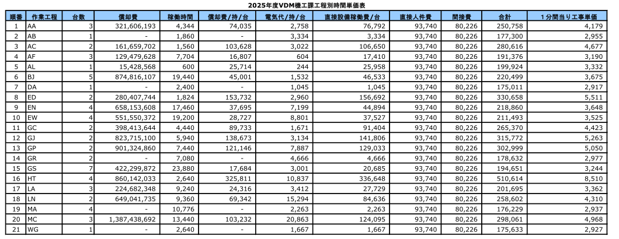
ĐƠN GIÁ THÁNG 9/2025
TT | CĐ | ĐƠN GIÁ/PHÚT | ĐG-T1-2026
1 | AA | 4179 | 3,688
2 | AB | 2955 | 3,581
3 | AC | 4677 | 3,576
4 | AF | 3190 | 3,870
5 | AL | 3332 | 3,871
6 | BJ | 3675 | 3,917
7 | DA | 2917 | 3,543
8 | ED | 5511 | 6,304
9 | EN | 3648 | 4,266
10 | EW | 3525 | 4,118
11 | GC | 4423 | 4,941
12 | GJ | 5263 | 6,060
13 | GP | 5050 | 5,323
14 | GR | 2977 | 3,617
15 | GS | 3244 | 3,651
16 | HT | 8510 | 9,203
17 | LA | 3362 | 3,970
18 | LN | 4210 | 3,805
19 | MA | 2937 | 3,568
20 | MC | 4968 | 5,418
21 | WG | 2927 | 3,552

